Sheet1
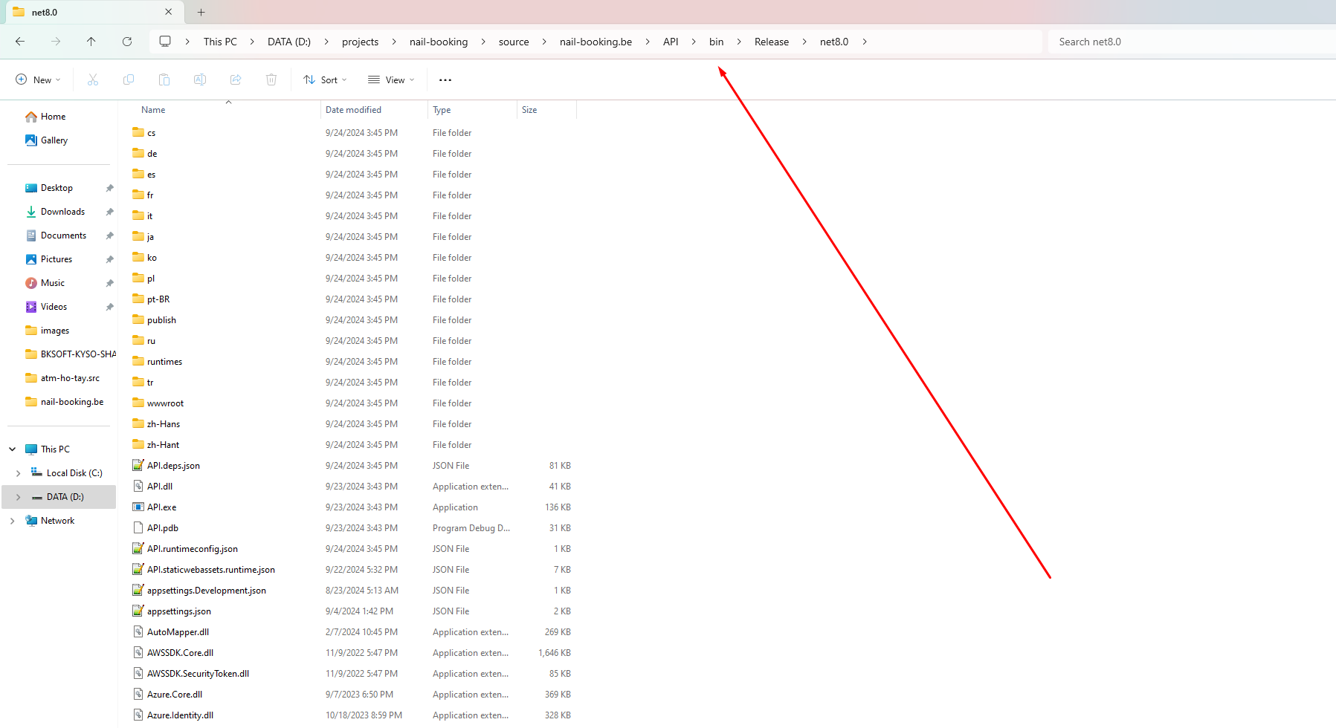
1. Cài đặt NodeJS
Cài đặt NodeJs phiên bản v20.15.1
https://nodejs.org/en/blog/release/v20.15.1

2. Cài đặt Angular Cli
Cài đặt angular Cli phiên bản 16.2.17
npm install -g @angular/cli@16.2.12

3. Cài đặt MSSQL 2019
https://www.microsoft.com/vi-vn/sql-server/sql-server-2019

4. Cài đặt .NET 8
https://dotnet.microsoft.com/en-us/download

5. Thiết lập URL
Booking - Mở file enviroment.ts sửa giá trị của API_END_POINT sang địa chỉ backend

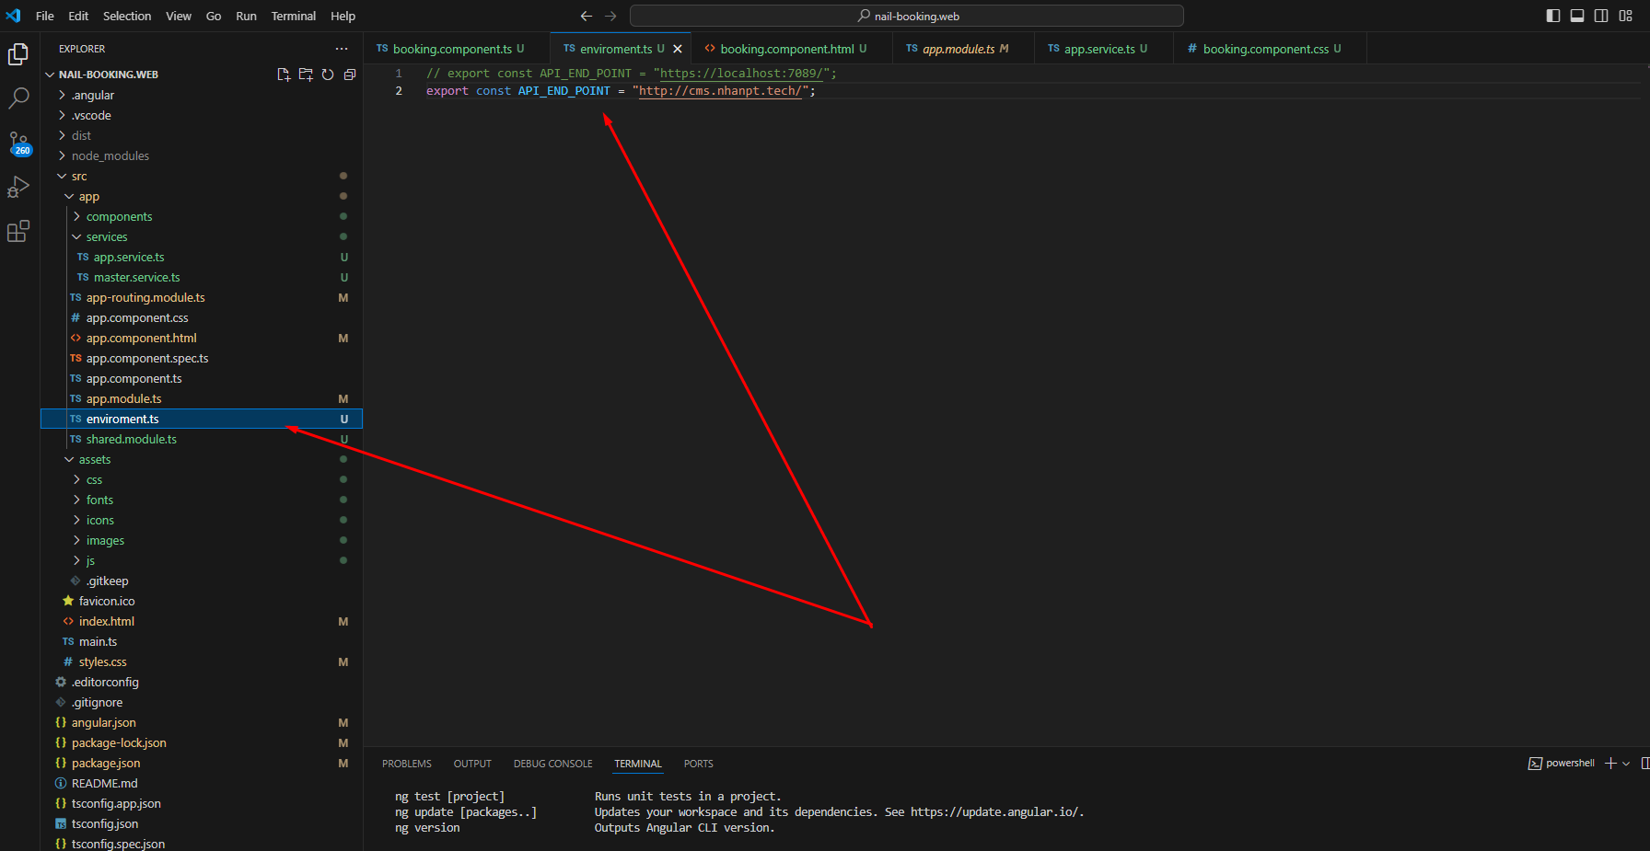

Manager - Mở file env.js và sửa giá trị của apiURL sang địa chỉ Backend
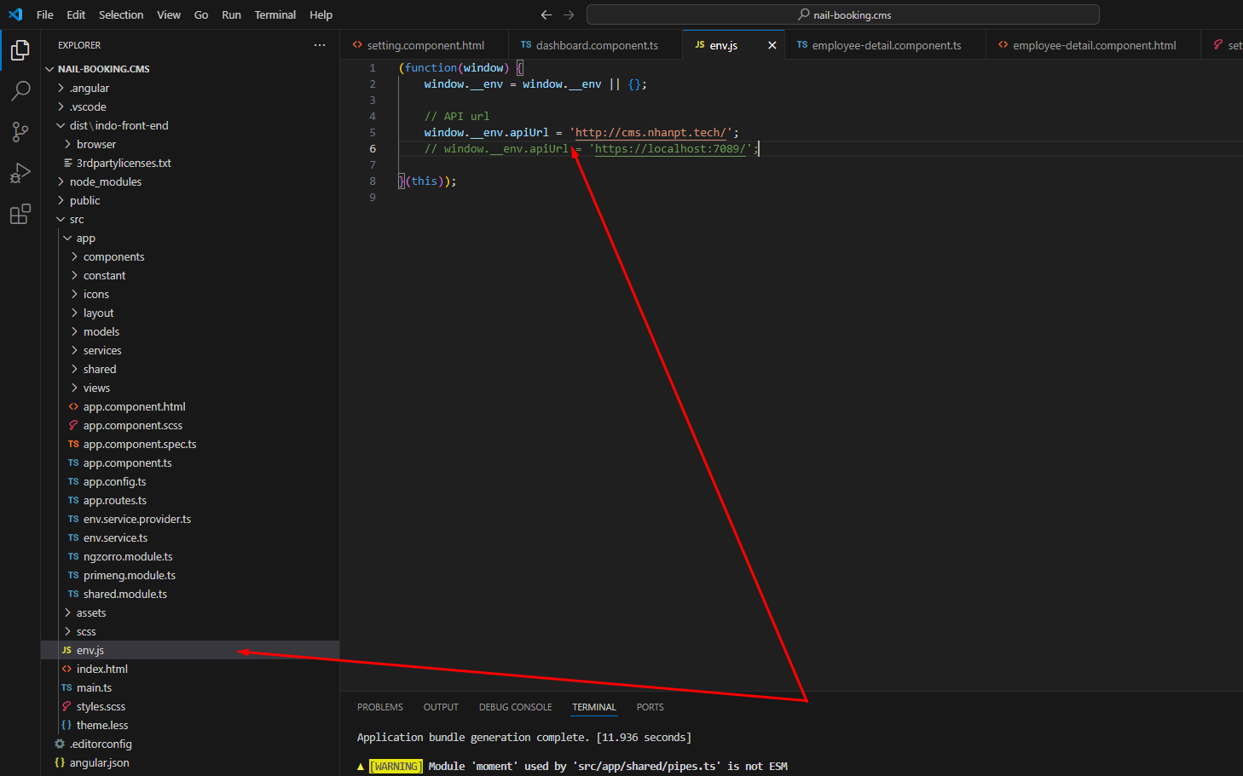

6. Publish mã nguồn Manager và Bookinig
Tại thư mục chính của mã nguồn chạy lệnh npx ng build và nhấn enter, nếu thành công sẽ xuất hiện thư mục dist như hình, 2 thư mục này là mã nguồn đã deploy

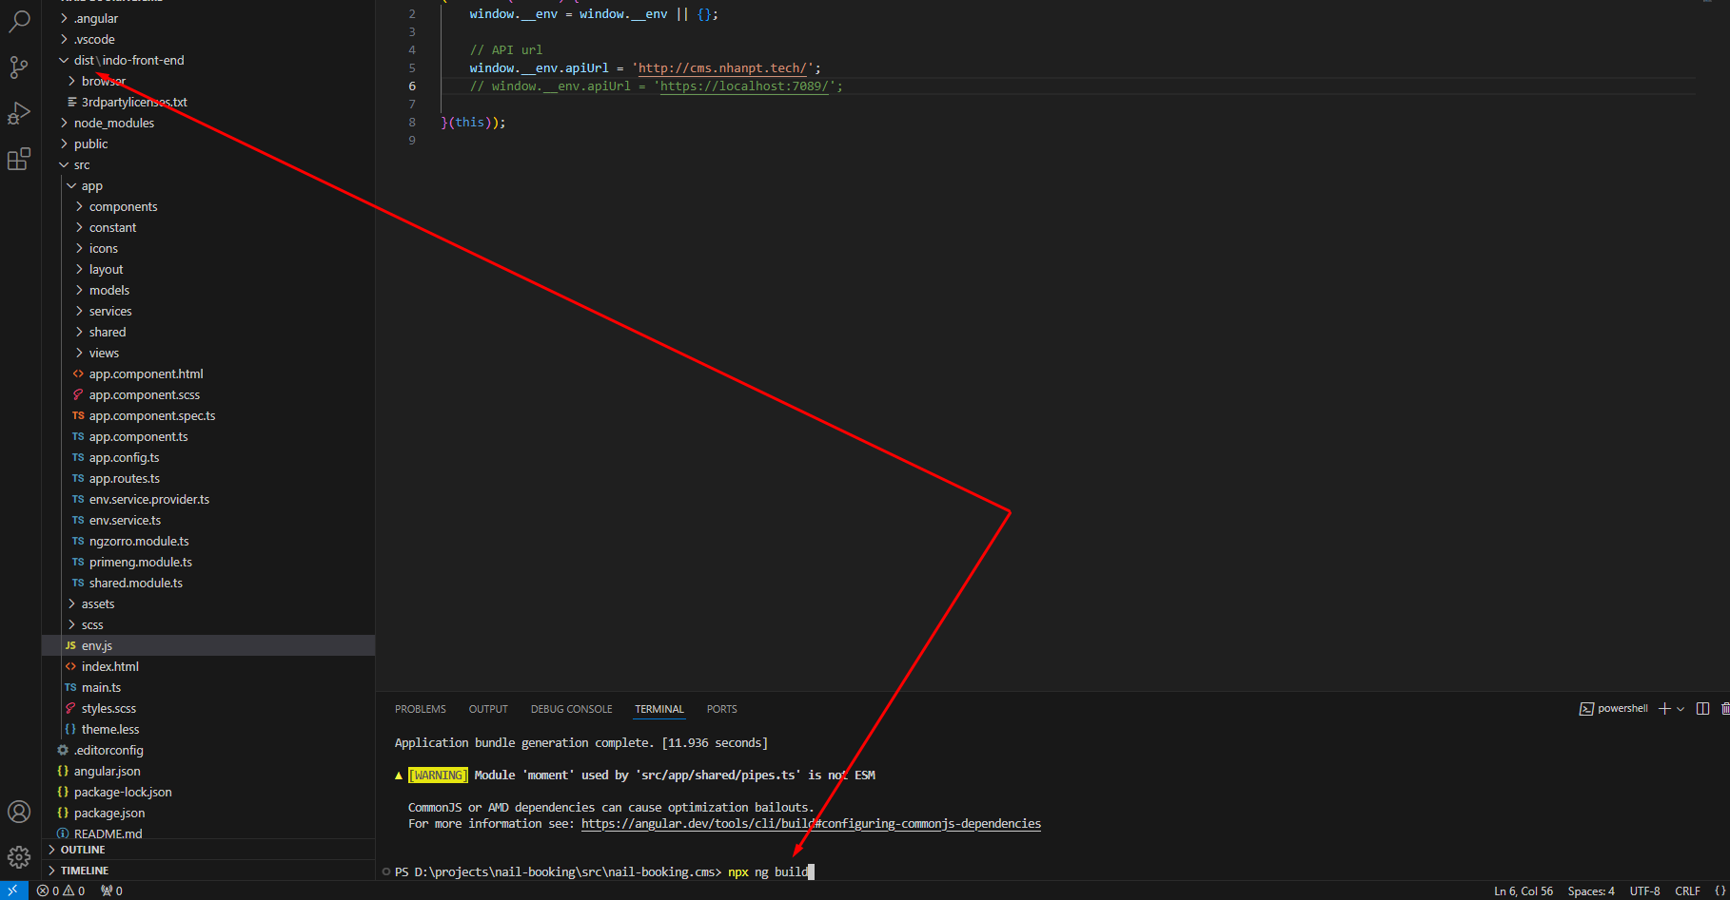

8. Tạo cơ sở dữ liệu và execute script đính kèm

9. Chỉnh sửa cài đặt Backend
Mở file Appsetting.json và sửa ConnectionString đến database vừa tạo
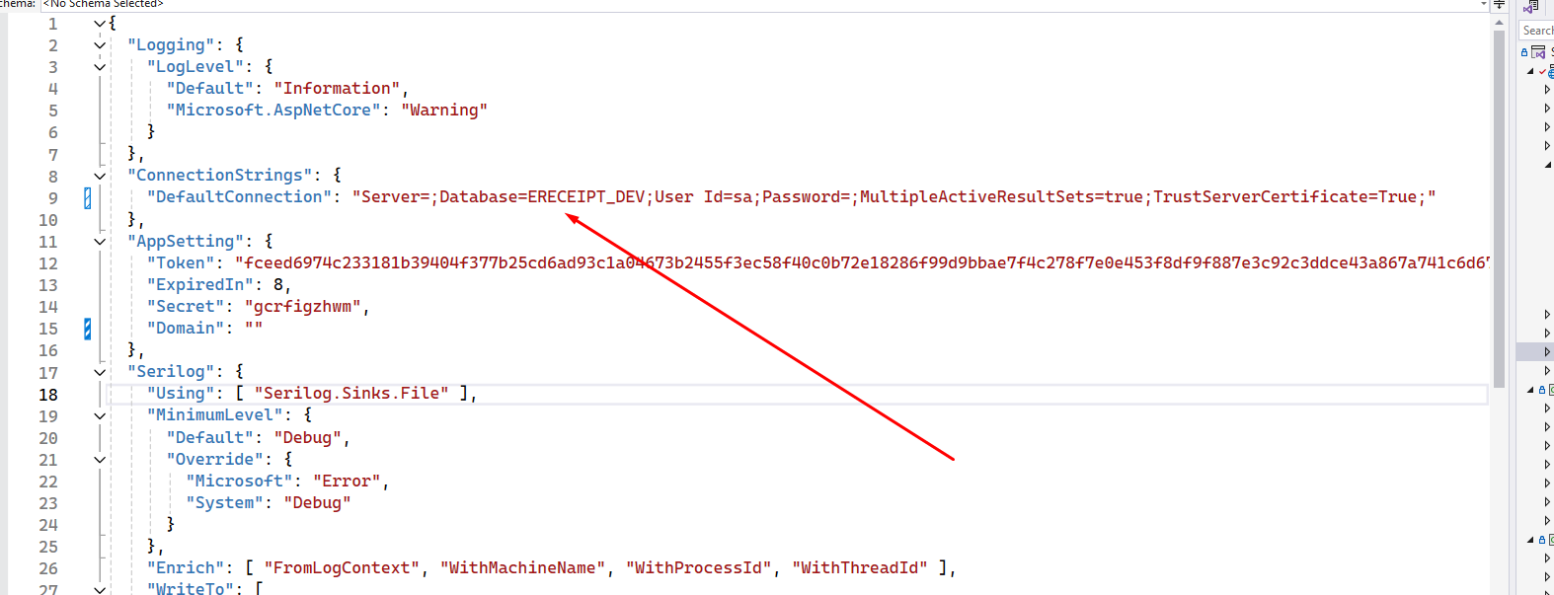

Mở Program.cs và allow cors cho 2 domain Booking và Manager

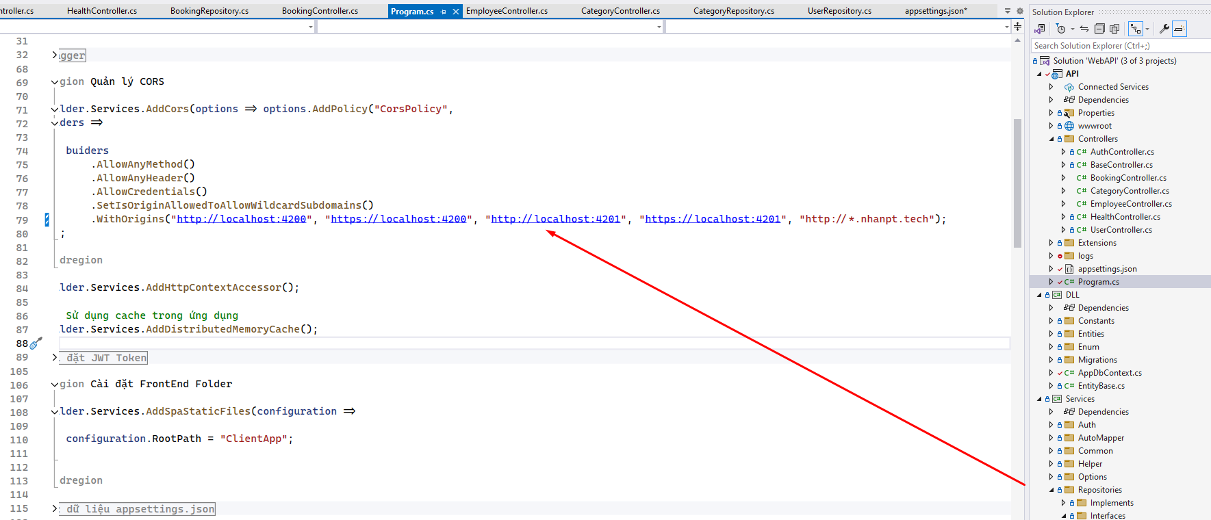

Tại thư mục Project API mở CMD và chạy lệnh dotnet publish

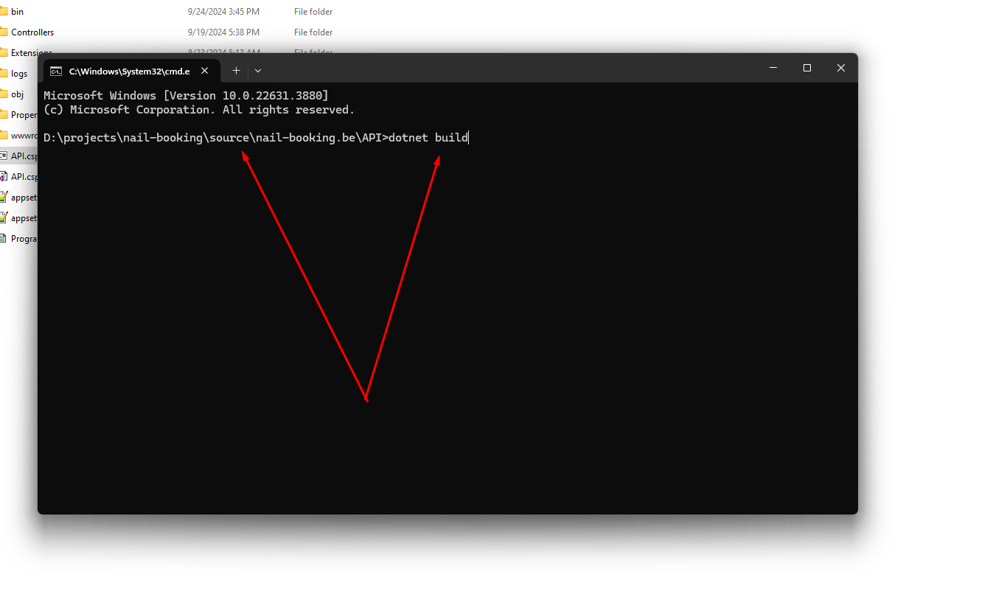

Nếu thành công mã nguồn sẽ được chứa tại thư mục Release

